상품제안서
보틀로만 에코젠 투명 핸디보틀 | 상품코드: S46040

 |  |  |  |  |  |  | 02-713-8555 | www.synergygift.co.kr
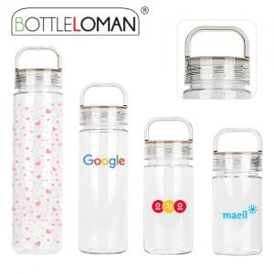 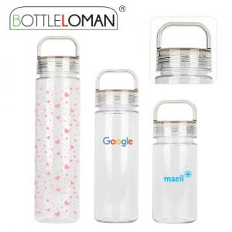

【상세/제작정보】 | <p><span style="font-size: 14pt;">※ 용량별 운임비 정책이 상이합니다.</span></p><p>&nbsp;</p><p><span style="font-size: 12pt;">* 300ml, 350ml 입수량 100개 / 운임비 4,500원(VAT별도)</span></p><p><span style="font-size: 12pt;">* 500ml 입수량 70개 / 운임비 4,500원(VAT별도)</span></p><p><span style="font-size: 12pt;">* 700ml 입수량 50개 / 운임비 4,500원(VAT별도)</span></p>

【인쇄/포장옵션】 | 실크 / 포장지포장

【공급단가】 | 수량 | 100~ | 300~ | 1,000~ | 3,000~ | 10,000~
*VAT별도 | 350ml | 2,860원 | 2,700원 | 2,570원 | 2,500원 | 2,460원
 | 500ml | 2,990원 | 2,860원 | 2,720원 | 2,660원 | 2,570원
 | 700ml | 3,640원 | 3,480원 | 3,300원 | 3,240원 | 3,130원

【상품 URL】 | https://www.synergygift.co.kr:443/src/goods_detail.php?gdno=46040

